5.대시보드
병원 상위
냉동검체(Plasma_ACTH) 부적합률 (2023년 03월 ~ 2023년 03월)
건
총 접수
34
건
총 부적합
19
건
ACTH 접수
월 평균
34
건
ACTH 부적합 월 평균
19

지역별 부적합
영업소
병원
 | 요약
영서 | 19
원주 | 18
춘천 | 1
영서2 | 0
0 | 0
0 | 0
0 | 0
0 | 0
0 | 0
0 | 0
0 | 0
 | 1 | 명지병원(제천)
 | 2 | 이봉휘내과의원
 | 3 | 건국대학교충주병원
 | 4 | 원주의료원
 | 5 | 총합계
 | 6 | 0
 | 7 | 0
 | 8 | 0
 | 9 | 0
 | 10 | 0
 | 11 | 0
 | 총건수 | 부적합 건수
2023년01월 | 34 | 19
월별 접수 현황
 | 12 | 0
 | 13 | 0
 | 14 | 0
 | 15 | 0
 | 16 | 0

Sheet2
1 | 키우리소아청소년과의원 | 기타내용 | ACTH : Plasma분리후 냉동으로 보내드려야하나 여건이 되지 않아 EDTA W/B로 해주세요. |  | 키우리소아청소년과의원
2 | 바른몸의원 | 기타내용 | EDTA whole blood 올립니다. /ACTH를 EDTA로 올립니다. |  | 바른몸의원
3 | 인천터미널 정형외과의원 | 설문내용 | 업무량이 많다는 이유로 검체 분리를 실시하지 않음 |  | 인천터미널 정형외과의원
4 | 바른키움소아청소년과의원 | 기타내용 | ACTH 검체 EDTA로 보냈습니다. |  | 울산병원
5 | 울산병원 | 설문내용 | 거래처에서 채취 즉시 또는 냉동되기전 거래처 방문을 요청함 |  | 바른키움소아청소년과의원
6 | 서울케이(K)내과의원 | 설문내용 | ACTH와 EDTA 검사 중복으로 나오는 경우 검체 하나로 보내고있음 |  | 서울케이(K)내과의원
7 | 청춘내과의원 | 설문내용 | 바빠서 분리할 시간이 없다고 함 |  | 청춘내과의원
8 | 명지병원(제천) |  |  |  | 명지병원(제천)
9 | 트리니티여성의원 |  |  |  | 대구보훈병원
10 | 우리내과의원 | 기타내용 | 검체는 EDTA W/B 입니다 20번붙여서 올립니다. |  | 우리내과의원
11 | SAM CHEON PO JEIL HOSPITAL |  |  |  | 트리니티여성의원
12 | 강문호내과 |  |  |  | SAM CHEON PO JEIL HOSPITAL
13 | 정읍한국병원 |  |  |  | 의료법인 소화병원
14 | 좋은내과 | 기타내용 | 병원에서 환자사정으로 acth 샘플을 따로 채혈을 못해 cbc 검체로 검사진행 부탁드립니다 |  | 강문호내과

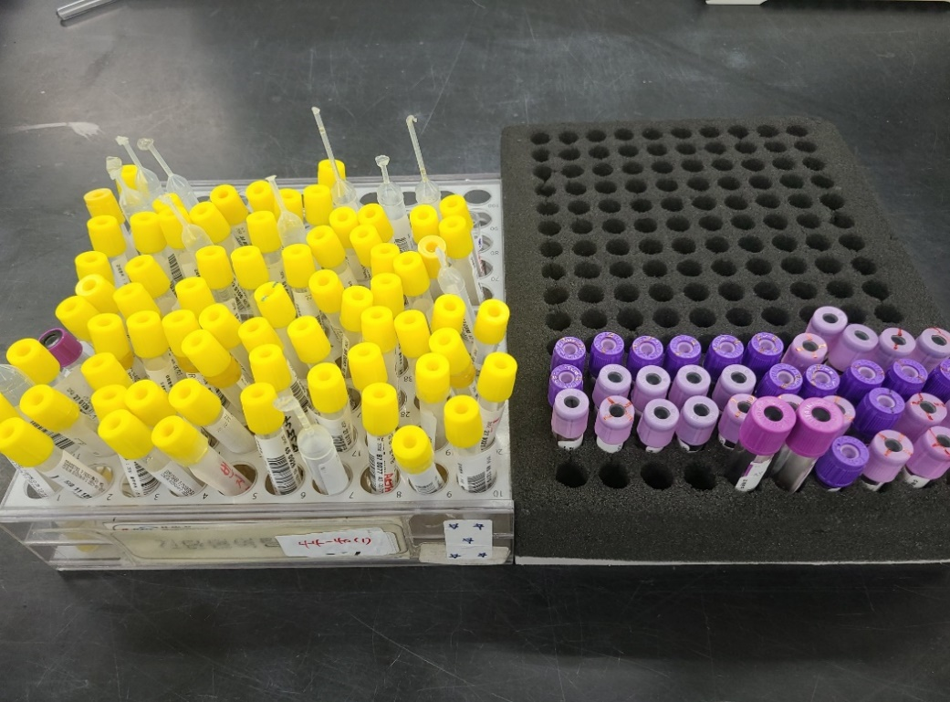
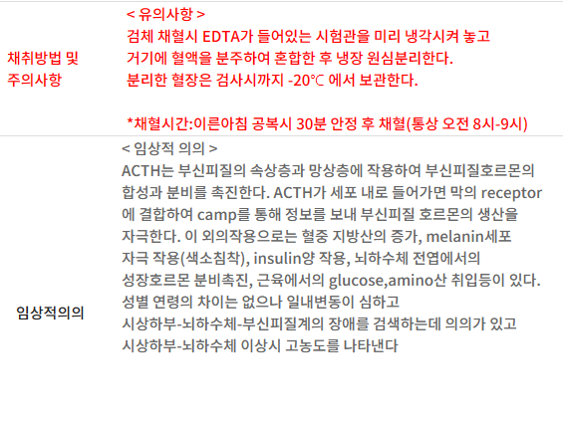
 |  |  |  | 1. 왼쪽 검체렉의 경우 냉동으로 도착하여 전달된 검체
 |  |  |  | 2. 오른쪽 검체렉의 경우 Plasma로 분리없이 검사팀으로 원심분리 후 전달 (변경사유: 혈청분리관을 사용하여 분리하였으나 기술부족으로 중지 요청)

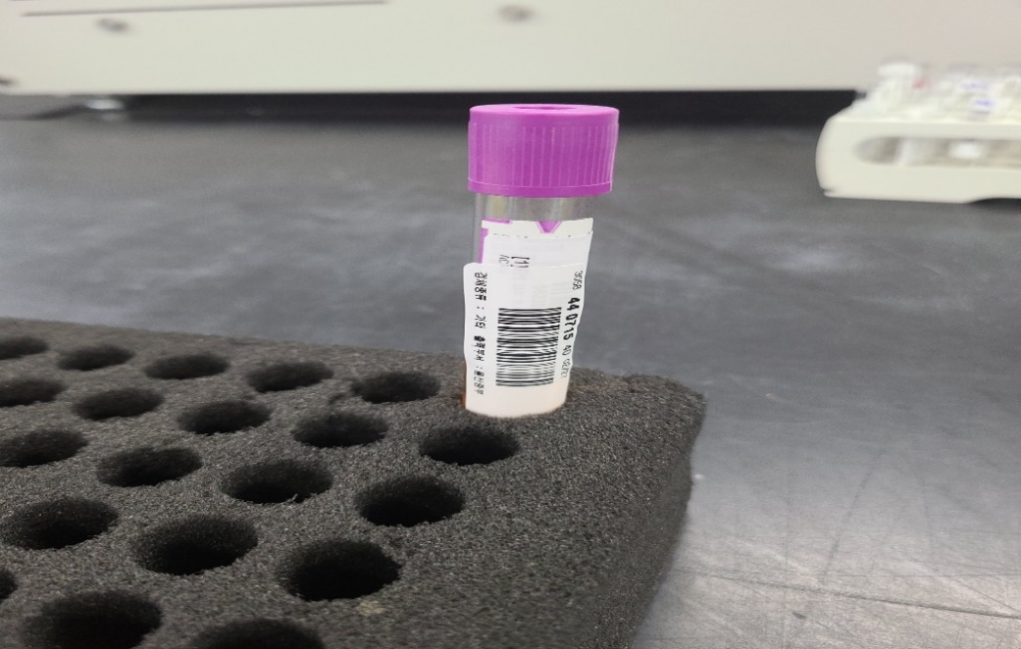
 |  |  |  | 3. 울산병원: 10mL EDTA 사용, 핵의학 검사 있으나 검체 공유 안함

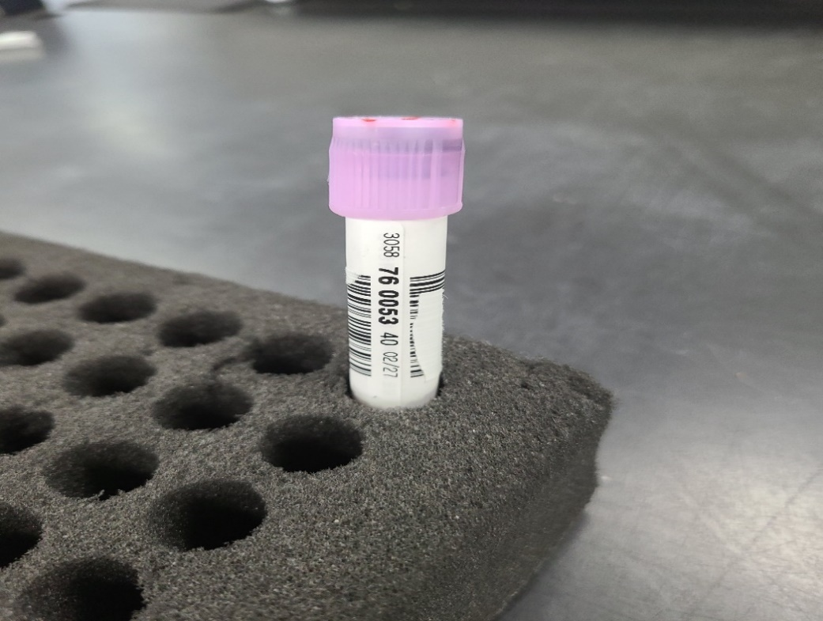
 |  |  |  | 4. 키우리소아청소년과의원: 진단혈액 (CBC, HbA1c) 검사 후 전달, 바코드 2개 사용 (20 => 40)

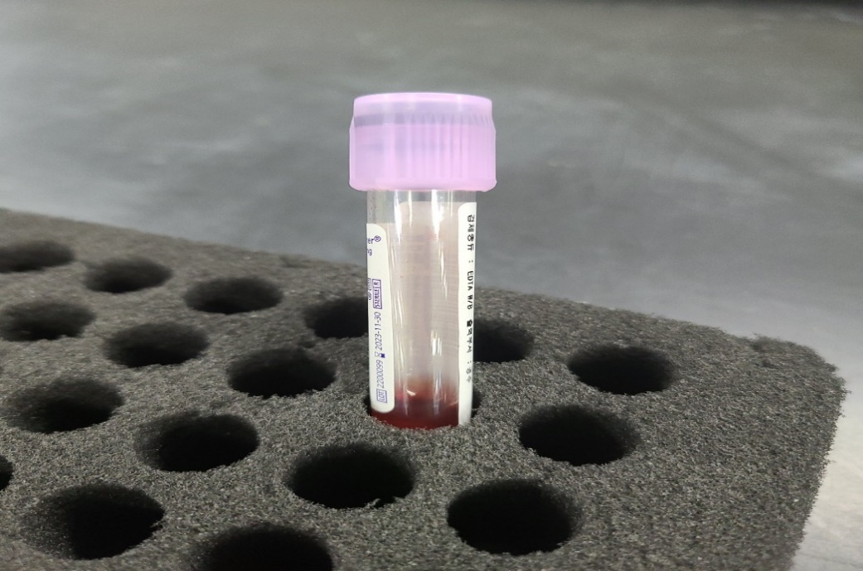
 |  |  |  | 5. 바른몸의원: 검체량 매우 적음, 연속검사(LH, FSH) 시행

